Notes
Source | Page | Notes | Calculations etc
AEB_2012_Productblad elektriciteit
 |  | Hoe kan dat?
 |  | Wij zetten uw dagelijks afval om in energie. In elektriciteit in dit geval en voeden daarmee het Amsterdamse net zodat alle trams en metro’s vooruit kunnen. En wij verlichten de hele stad inclusief de Stopera, Carré en meer. Daar is natuurlijk continu veel elektriciteit voor nodig. Welnu: daarom beschikken wij over Dankzij ons. En u! 1 Afvalenergiecentrale en 1 Hoogrendement Centrale die beiden afval omzetten in duurzame energie. De Hoogrendement Centrale wordt algemeen beschouwd als de modernste ter wereld.

 |  | Is dat duurzame energie? Absoluut. De energie die wij onze klanten leveren is schone energie. Dat is een eis die wij ons zelf stellen en het is wat de markt vraagt. Maar wat ook telt: wij zijn efficiënt in het omzetten van afval in energie. Onze score daarin is 30% en stijgend. Dat is zelfs op dit moment heel goed wereldwijd gezien. Ons doel is 40% in 2020. Gaan wij halen.

http://www.afvalenergiebedrijf.nl/ |  | Energiecentrales Het Afval Energie Bedrijf zet jaarlijks zo'n 1,4 miljoen ton afval om in elektriciteit, warmte en nuttige bouwstoffen. AEB beschikt over twee afvalgestookte energiecentrales die samen jaarlijks 1 miljoen MWh aan stroom opwekken. De Afvalenergiecentrale met een capaciteit van 850.000 ton afval per jaar is sinds 1993 in bedrijf. Deze Centrale heeft een elektrisch rendement van 24%. De Hoogrendement Centrale (HR Centrale) die in 2007 is opgeleverd heeft een elektrisch rendement van 30% en verwerkt 530.000 ton afval per jaar. Beide Centrales produceren zowel elektriciteit als warmte.

 |  | Beide Centrales produceren zowel elektriciteit als warmte. HR Centrale Met de ingebruikname van de Hoogrendement Centrale heeft AEB het elektrisch rendement, dat is de hoeveelheid stroom per afvalzak, en de producten die we uit rookgassen halen, verder opgevoerd. Meer energie en producten uit uitval. Nog minder belasting voor het milieu. Geen enkele andere centrale ter wereld voldoet beter aan deze maatschappelijke behoefte dan de HR Centrale.

 |  | Door de innovatieve toepassing van een herverhitter wordt de stoom halverwege het proces uit de turbine gehaald om voor de tweede keer te worden verhit. Zo ontstaat een nog hogere druk en temperatuur waardoor een elektrisch rendement van 30% mogelijk is!

 |  | AEB produceert 1 miljoen MWh stroom, goed voor 1% van de energiebehoefte van Nederland.

 |  | AEB verwerkt jaarlijks ruim 1,4 miljoen ton stedelijk- en bedrijfsafval. Dat is circa 20 tot 25% van het totaalaanbod van brandbaar afval in Nederland. Dit betekent een dagelijkse toevoer van 4.400 ton afval, ongeveer een half miljoen vuilniszakken per dag. Daarnaast verwerken we 100.000 ton rioolslib, afkomstig van Waternet.

 |  | De temperatuur in de verbrandingsketels is 1.000 tot 1.200 graden Celsius.

AEB_200603_Meer waarde uit afval
 | 5 | HR Centrale (ontwerp) 57 MW 420.000 MWh elektriciteit
 |  |  | 57 | MW | Nominaal vermogen

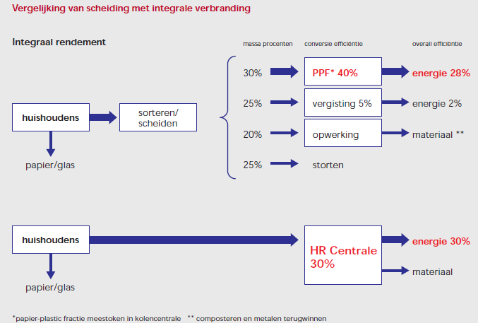
 | 11

 | 35 | Kosten en financiering
 |  | Er wordt een reductie van de kostprijs per ton afval van 5% verwacht ten opzicht van de bestaande Centrale die op zichzelf al de laagste kostprijs van Nederland heeft. Dit wordt gerealiseerd door de hogebeschikbaarheid en het hoge energetisch rendement van de Centrale. Daar komt nog bij, dat de HR Centrale, in verband met het milieuvriendelijke en innoverende karakter, diverse stimuleringsbijdragen zal ontvangen.

 |  | Investeringsbedrag In 2003 heeft de Gemeenteraad van Amsterdam voor de bouw van de HR Centrale een bouwkrediet afgegeven van € 370 miljoen. Dit bedrag is opgebouwd uit € 290 miljoen voor de Centrale zelf. De overige 80 miljoen is bestemd voor ontwerp en management, bijkomende kosten, onvoorziene posten en bouwrente. Een aanvullend krediet en een aantal subsidies brengen het totale budget op € 371 miljoen. | 290,000,000 | EURO | Investering
 |  |  | 20 | jaar | Technische levensduur

 |  | De afschrijftermijn van de investering is bepaald op 15 jaar. De technische levensduur zal 20 jaar of meer bedragen. Deze verlenging kan een belangrijke extra bijdrage leveren aan het rendement van de investering.

 |  | 2004 Begin bouw Besteksengineering overige percelen Detailengineering hoofdpercelen Aanbesteding overige percelen 2005 Begin apparatenbouw Civiele ruwbouw gereed Opstart rioolwaterzuiveringsinrichting, biogasmotoren in bedrijf 2006 Afronding apparatenbouw Inbedrijfstelling | 3 | jaar | bouw

 |  | Generator aantal 1 generator vermogen maximaal 74 MWel/86,8MVA geleverd vermogen nominaal 66 Mwel | 66 | MW | Nominaal vermogen

AEB_2010_Jaarverslag 2009 |  | Jaarverslag 2007
 |  | In de actualisatie is uitgegaan van een energetisch rendement van ongeveer 29%. In werkelijkheid is dit rendement door de technische problemen in de opstartfase 24% geweest. (jaarverslag 2007)

 |  | Algemeen (jaarverslag 2008) Op 27 mei 2008 is besloten om de HR Centrale met terugwerkende kracht vanaf 1 januari 2008 weer terug te brengen in de projectfase. Voor 2008 is vervolgens een nul resultaat afgegeven om financiële ruimte te creëren ter financiering van de herstelwerkzaamheden. Een niet goed functionerende turbine leidde vervolgens tot een lager dan verwacht energieresultaat en hogere operationele kosten, waardoor de financiële ruimte voor herstelwerkzaamheden minimaal bleek. Een eind 2008 door de gemeente Amsterdam verleend rendabel krediet van € 30 miljoen gaat de ruimte bieden om de noodzakelijke herstelwerkzaamheden te uitvoeren. In onderstaande toelichting wordt 2008 vergeleken met de actualisatie aangezien 2007 geen volledig productiejaar was

 |  | Bedrijfslasten jaarverslag (2008) De bedrijfslasten zijn € 3,4 miljoen hoger dan de actualisatie. Dit komt met name door hogere kosten voor de verwerking van reststoffen als gevolg van het niet optimaal functioneren van de HR Centrale. Hierdoor zijn extra kosten gemaakt om hoeveelheden reststoffen door externen te laten vervoeren. Daarnaast zijn er nog extra kosten gemaakt voor personeel van derden en onderzoek en advies die niet waren geactualiseerd.

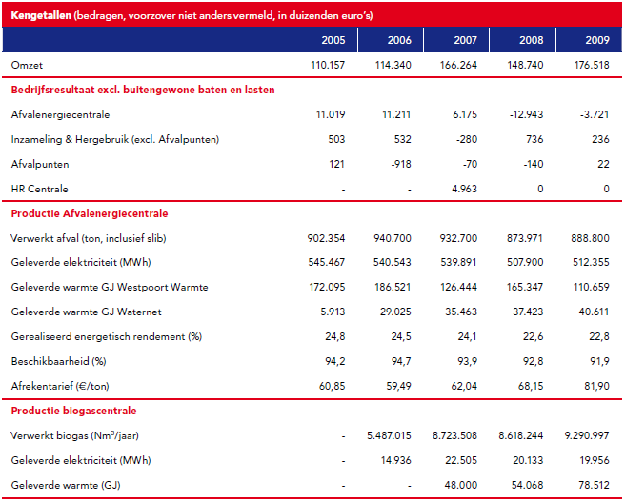
 | 8

 |  |  |  |  |  | 2007 | 2008 | 2009 | 2010
 |  |  |  |  | Productie afvalenergiecentrale
 |  |  |  |  | Verwerkt afval (ton) | 932,700 | 873,971 | 888,800
 |  |  |  |  | Geleverde elektriciteit (MWh) | 539,891 | 507,900 | 512,355
 |  |  |  |  | Geleverde warmte (GJ) | 161,907 | 202,770 | 151,270

 |  |  |  |  | Productie HR centrale
 |  |  |  |  | Verwerkt afval (ton) | 202,000 | 436,976 | 458,000
 |  |  |  |  | Geleverde elektriciteit (MWh) | 150,198 | 90,079 | 245,772
 |  |  |  |  | Geleverde warmte (GJ) | 0 | 11,031 | 142,400

 |  |  |  |  | Totaal
 |  |  |  |  | Verwerkt afval (ton) | 1,134,700 | 1,310,947 | 1,346,800
 |  |  |  |  | Geleverde elektriciteit (MWh) | 690,089 | 597,979 | 758,127 | 880,000
 |  |  |  |  | Geleverde warmte (GJ) | 161,907 | 213,801 | 293,670

 |  |  |  |  | Operationele lasten | 122,296 | 115,589 | 144,348

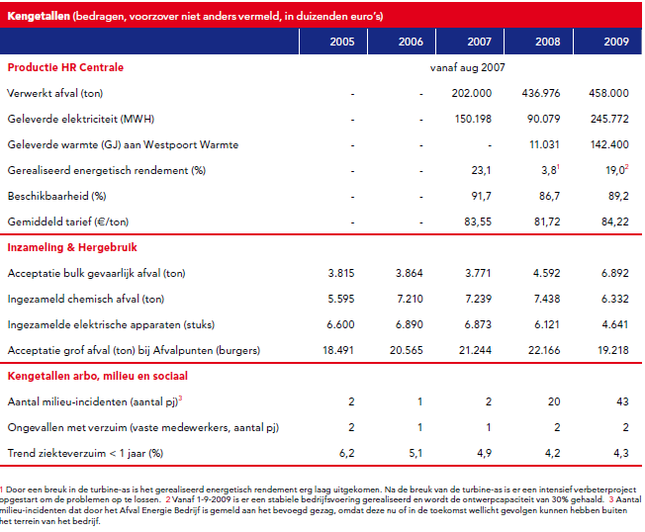
 | 9

 | 12 | Energie
 |  | Elektriciteit
 |  | In 2009 is in totaal 758.127 MWh geleverd uit de verbranding van afval. De Afvalenergiecentrale heeft 512.355
 |  | MWh opgewekt uit afval en de Hoogrendementcentrale 245.772 MWh uit afval. De hoeveelheid duurzame stroom
 |  | opgewekt uit afval komt overeen met het elektriciteitverbruik van circa 210.000 Amsterdamse huishoudens*.
 |  | In 2009 hebben de biogasmotoren 22.209 uur stand-alone gedraaid. In de 4 biogasmotoren is 9,3 miljoen Nm3
 |  | biogas en 19.830 Nm3 aardgas verwerkt. Hiermee is 19.956 MWh elektriciteit opgewekt. Dit komt overeen met het
 |  | elektriciteitverbruik van circa 5.500 Amsterdamse huishoudens.
 |  | Warmte
 |  | In 2009 was de hoeveelheid totaal geleverde warmte uit afval 293.670 GJ. Dit is een toename van 37% ten
 |  | opzichte van het voorgaande jaar tengevolge van verhoogde levering aan Westpoort Warmte en levering van
 |  | warmte van de HR Centrale.
 |  | In 2009 is met de 4 biogasmotoren 78.512 GJ warmte opgewekt.
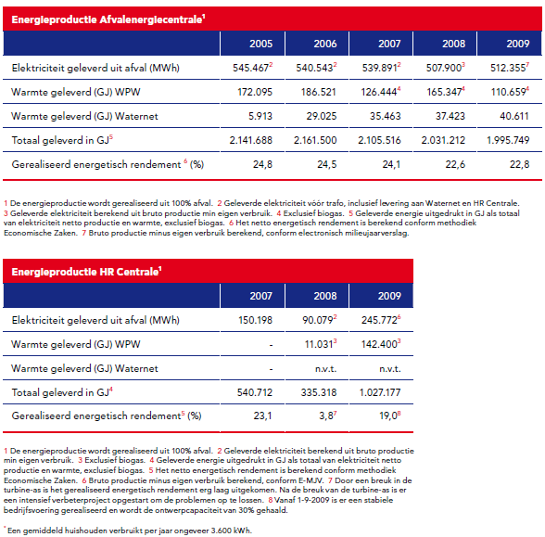
 | 12

 | 12

 |  | Jaarverslag 2009
 |  | De HR Centrale is in het najaar van 2009 uit de projectfase volledig bedrijfseconomisch en met succes in gebruik genomen. In 2009 is de bedrijfsvoering van de Afvalenergiecentrale verder verbeterd. Dit heeft geleid tot een hogere omzet tegen lagere productielasten

 |  | De Hoogrendement Centrale Op 1 augustus 2009 is de Hoogrendement Centrale bedrijfseconomisch in gebruik genomen. In het Verbeterprogramma HR Centrale is naar dat moment toegewerkt. De verbeteringen hebben sindsdien geleid tot het succesvol realiseren van de ontwerpnormen van de HR Centrale. De gemiddelde gerealiseerde maandrendementen liggen op of boven de 30%. In 2009 is in de HR Centrale 458.000 ton afval verwerkt en er is 269.000 MWh elektriciteit opgewekt.

 |  | Operationele lasten De som van de operationele lasten over het boekjaar 2009 bedraagt € 144,3 miljoen en is daarmee € 28,8 miljoen hoger dan 2008 en € 0,9 miljoen lager dan in de actualisatie opgenomen. Het verschil met 2008 wordt met name veroorzaakt door het in gebruik nemen van de HR Centrale op 1 augustus 2009 waardoor vanaf dat tijdstip huur verschuldigd is (€ 15 miljoen per kwartaal). De andere belangrijke oorzaak voor het verschil is de activiteiten voor het 'Verbeterprogramma HR Centrale', die met € 12 miljoen verantwoord zijn onder de onderhoudslasten.

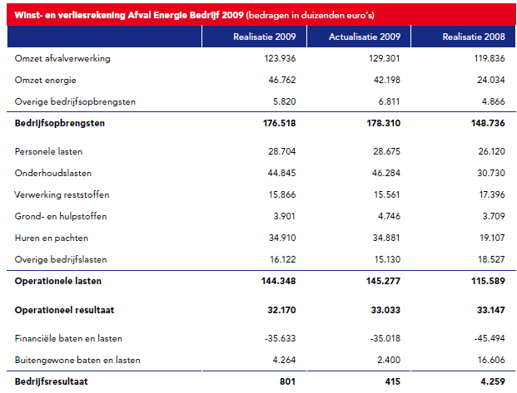
 | 25

http://www.nieuwsbrief.amsterdam.nl/AEB-Nieuws/2012/AEB_Nieuws_8_12-01-2012000000.html#Hoogrendement Centrale draait boven ontwerpnorm |  | Hoogrendement Centrale draait boven ontwerpnorm Het Afval Energie Bedrijf is voortdurend bezig om te onderzoeken op welke wijze er nog meer energie en waardevolle materialen uit afval gehaald kunnen worden. Zo wordt ook onderzocht hoe we een maximaal rendement uit onze Hoogrendement Centrale (HR Centrale) kunnen halen. De inspanningen om de HR Centrale te optimaliseren hebben daarbij geleid tot een resultaat dat wereldwijd uniek te noemen is. De HR Centrale, in 2007 in gebruik genomen, is ontwikkeld om een elektrisch rendement van minstens 30 procent te behalen. In het afgelopen jaar is dat ook steeds ruimschoots gehaald, het jaargemiddelde was zo’n 31,4%. De centrale heeft zelfs uitschieters naar boven gerealiseerd van ruim 34%. AEB levert daarmee een nog grotere bijdrage aan de klimaatdoelstellingen van de gemeente Amsterdam.

 |  |  | 0.314 | % | Efficiency

Gemeente Amsterdam_20110504_Jaarrekening 2010 | 217 | HRC
 |  | De exploitatie 2010 voor de Hoogrendement Centrale (HR Centrale) sluit met een positief saldo van € 5,8
 |  | miljoen. De onderhoudslasten bestaan uit € 7,8 miljoen reguliere kosten en € 7,9 miljoen extra investeringen. | 7800000 | euro | Total O&M
 |  | Daarnaast is zoals gemeld bij de Begroting 2011, bij de actualisatie 2010, een dotatie gedaan aan de
 |  | voorziening groot onderhoud. Deze dotatie komt naar aanleiding van het meerjarenonderhoudsplan, dat
 |  | eind 2010 gereed kwam, uit op € 4,5 miljoen, waar in de geactualiseerde begroting voorlopig uitgegaan was
 |  | van een dotatie van € 3 miljoen. De dotatie voor 2010 heeft AEB in de Jaarrekening 2010 op basis van een
 |  | doorgerekende meerjarige onderhoudsplanning op € 4,5 miljoen gezet. In de Begroting 2010 is uitgegaan
 |  | van een resultaat van € 6,6 miljoen en in de geactualiseerde begroting van € 5,8 miljoen

